注文書
第36回 KTN 長崎県ミニバスケットボール交歓大会記念Ｔｼｬﾂ販売のご案内

 |  |  |  |  |  |  |  | 株式会社DUPER
 |  |  |  |  |  |  |  | 〒130－0005 東京都墨田区東駒形3-9-9
 |  |  |  |  |  |  |  | TEL 03-6240-4112 FAX 03-3625-5223

第36回 KTN 長崎県ﾐﾆﾊﾞｽｹｯﾄﾎﾞｰﾙ交歓大会にご出場おめでとうございます。
当社㈱DUPERでは、大会記念Ｔシャツを下記の通り販売させていただきます。
是非 チームウエア及び練習着として最適なこの商品をご購入頂けますようお願い申し上げます。

 | 記念Ｔシャツ |  |  |  | \2,400（税込） |  |  | ＜ﾎﾟﾘｴｽﾃﾙ100％＞
 |  | ホワイト、ブラック、エンジ、ブルー（胸２色・背中１色プリント）
 |  |  | サイズ | 3S | SS | S | M | L | LL | 3L
 |  |  | 身長 (ｃｍ) | 145～ | 150～ | 155～ | 165～ | 170～ | 175～ | 185～
 |  |  |  | 155 | 160 | 165 | 175 | 180 | 185 | 190

1. 申込書に必要事項をご記入のうえ、MailまたはFAXにて㈱DUPERまでお申し込みください。

 | お申込先 |  |  | ㈱DUPER
 |  |  |  | Mail ： gochumon@duper.co.jp |  |  |  |  | FAX : 03-3625-5223

 | お支払先 |  |  | 東日本銀行 吾妻橋支店 普通預金 No.433382
 |  |  |  |  | （口座名義） 株式会社DUPER
 |  |  |  | ＊振込名は「チーム名・男女」を明記してください。
 |  |  |  | ＊振込手数料は、チーム負担でお願い致します。

 |  | 申込締切 ： 令和５年７月９日（月）厳守
 |  | 締切日を過ぎますと、大会後の発送になる場合もございますので、ご了承ください。

2. 商品は、各チームへ発送致します。＜7月19日（水）頃予定＞
 | ＜送料\1,000かかります。ただし、10枚以上のご注文で送料無料。＞

第36回KTN長崎県ミニバスケットボール交歓大会記念Ｔシャツ申込書
チーム名 | 男子・女子 |  |  |  |  |  |  | ご担当者

御住所 | 〒 |  |  |  |  |  |  | TEL
アイテム |  | 色・サイズ |  | 3S | SS | S | M | L | LL | 3L | 合計
 |  | 目安（ｃｍ） |  | 150 | 155 | 160 | 170 | 175 | 180 | 185
Tシャツ \2,400（税込） |  | ホワイト |  |  |  |  |  |  |  |  | 0
 |  | ブラック |  |  |  |  |  |  |  |  | 0
 |  | エンジ |  |  |  |  |  |  |  |  | 0
 |  | ブルー |  |  |  |  |  |  |  |  | 0
 |  |  |  |  |  | 合計金額 \ |  |  | 0

御注文はＦＡＸ！03－3625－5223 または、Mail： gochumon@duper.jp

第36回 KTN 長崎県ﾐﾆﾊﾞｽｹｯﾄﾎﾞｰﾙ交歓大会記念Ｔｼｬﾂデザイン

 |  | 記念Ｔシャツ |  |  |  | ￥2,400（税込）
 |  |  | ＊背中に全参加チーム名が入ります。（イラストは前回を参考にしています。）

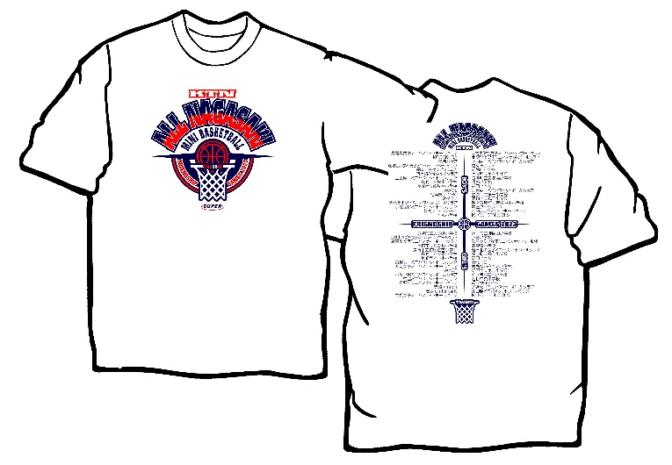


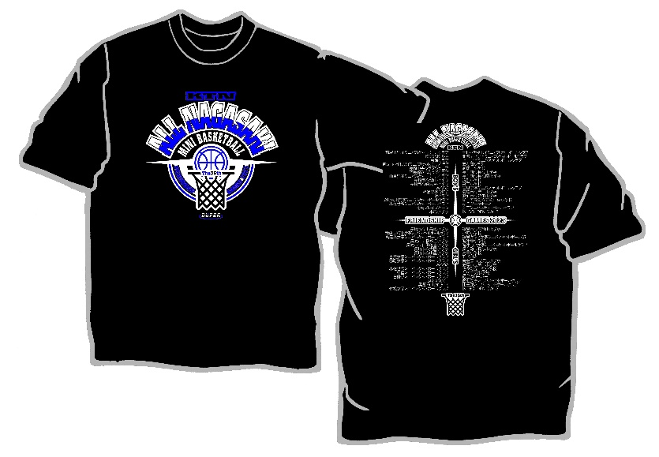

 | ホワイト

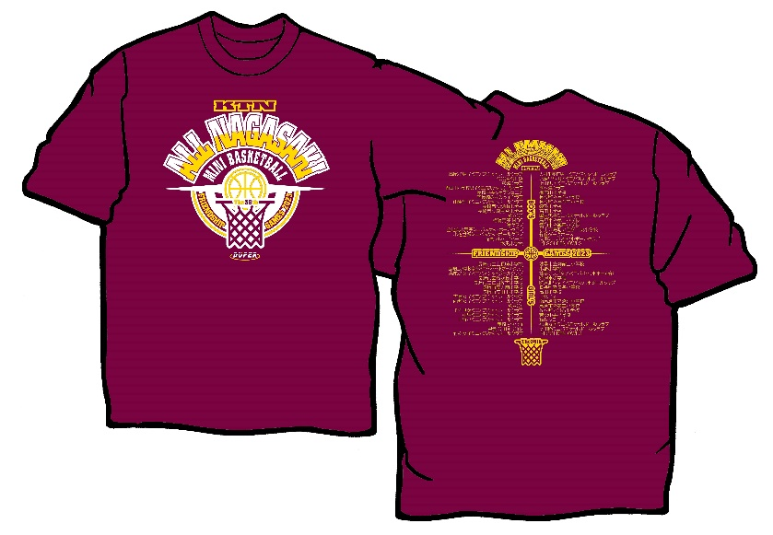

 |  |  |  |  |  |  |  |  | ブラック

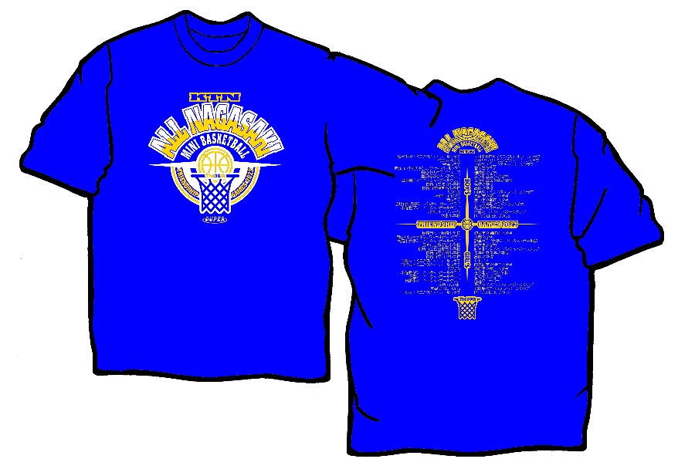

 | エンジ

 |  |  |  |  |  |  |  |  | ブルー

